附件1
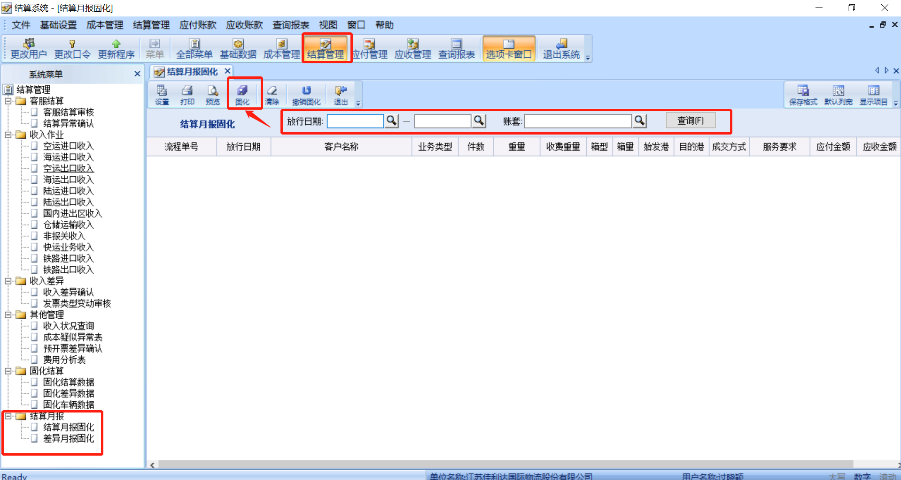
结算数据固化

附件2
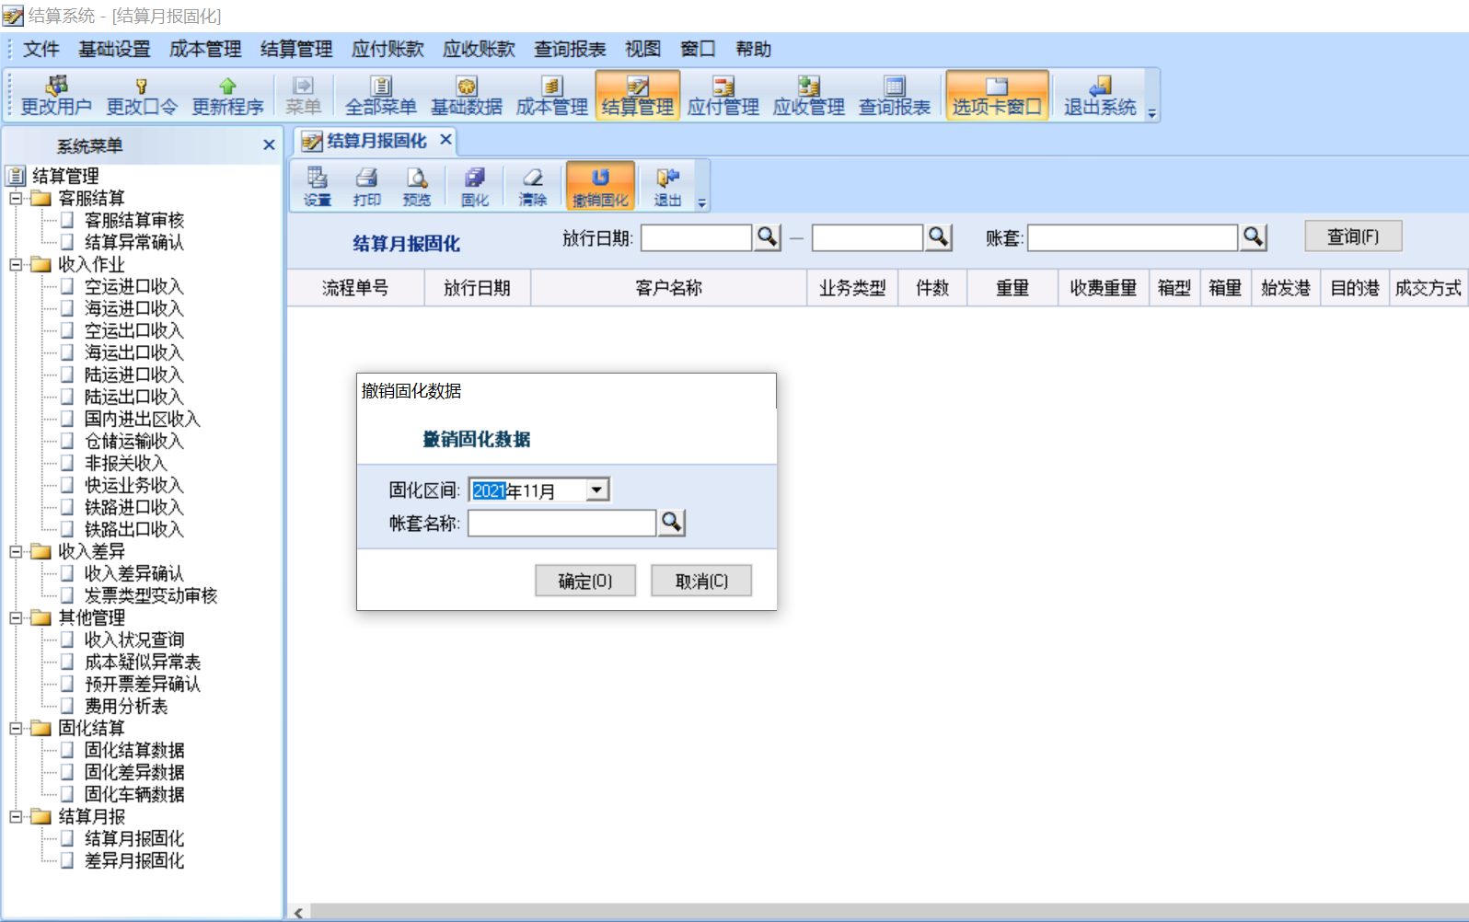
取消结算数据固化

附件3
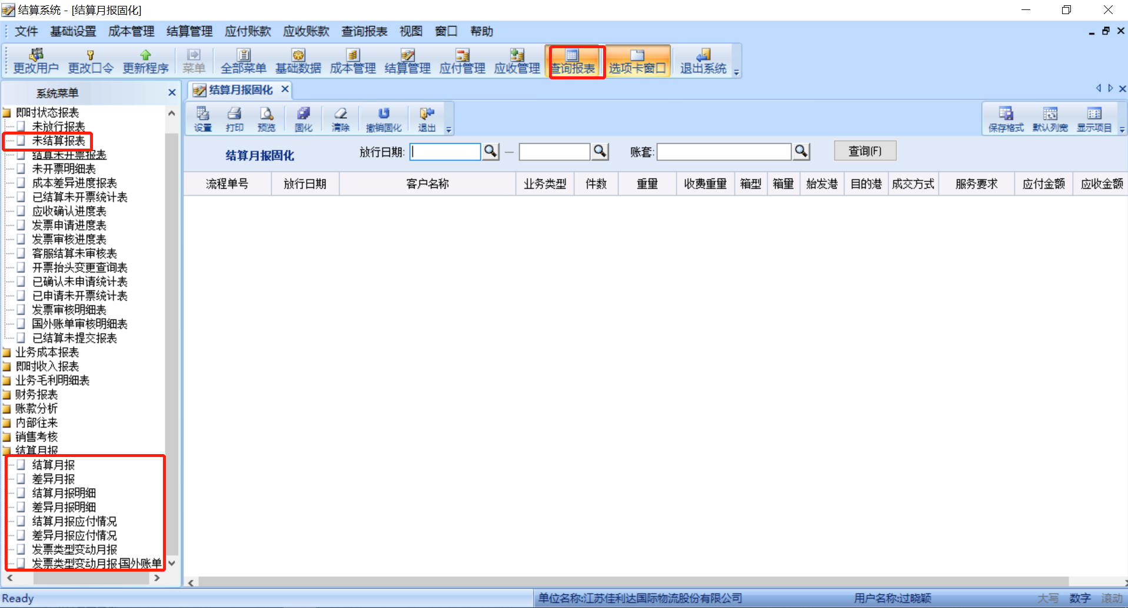
收入成本输出给业务财务-结算月报导出
导出月报路径： FMS系统-结算系统-查询报表-未结算报表 FMS系统-结算系统-查询报表-结算月报 FMS系统-结算系统-查询报表-差异月报 FMS系统-结算系统-查询报表-结算月报明细 FMS系统-结算系统-查询报表-差异月报明细 FMS系统-结算系统-查询报表-发票类型变动月报 FMS系统-结算系统-查询报表-发票类型变动月报-国外账单
文档：

